Graf. 3.1
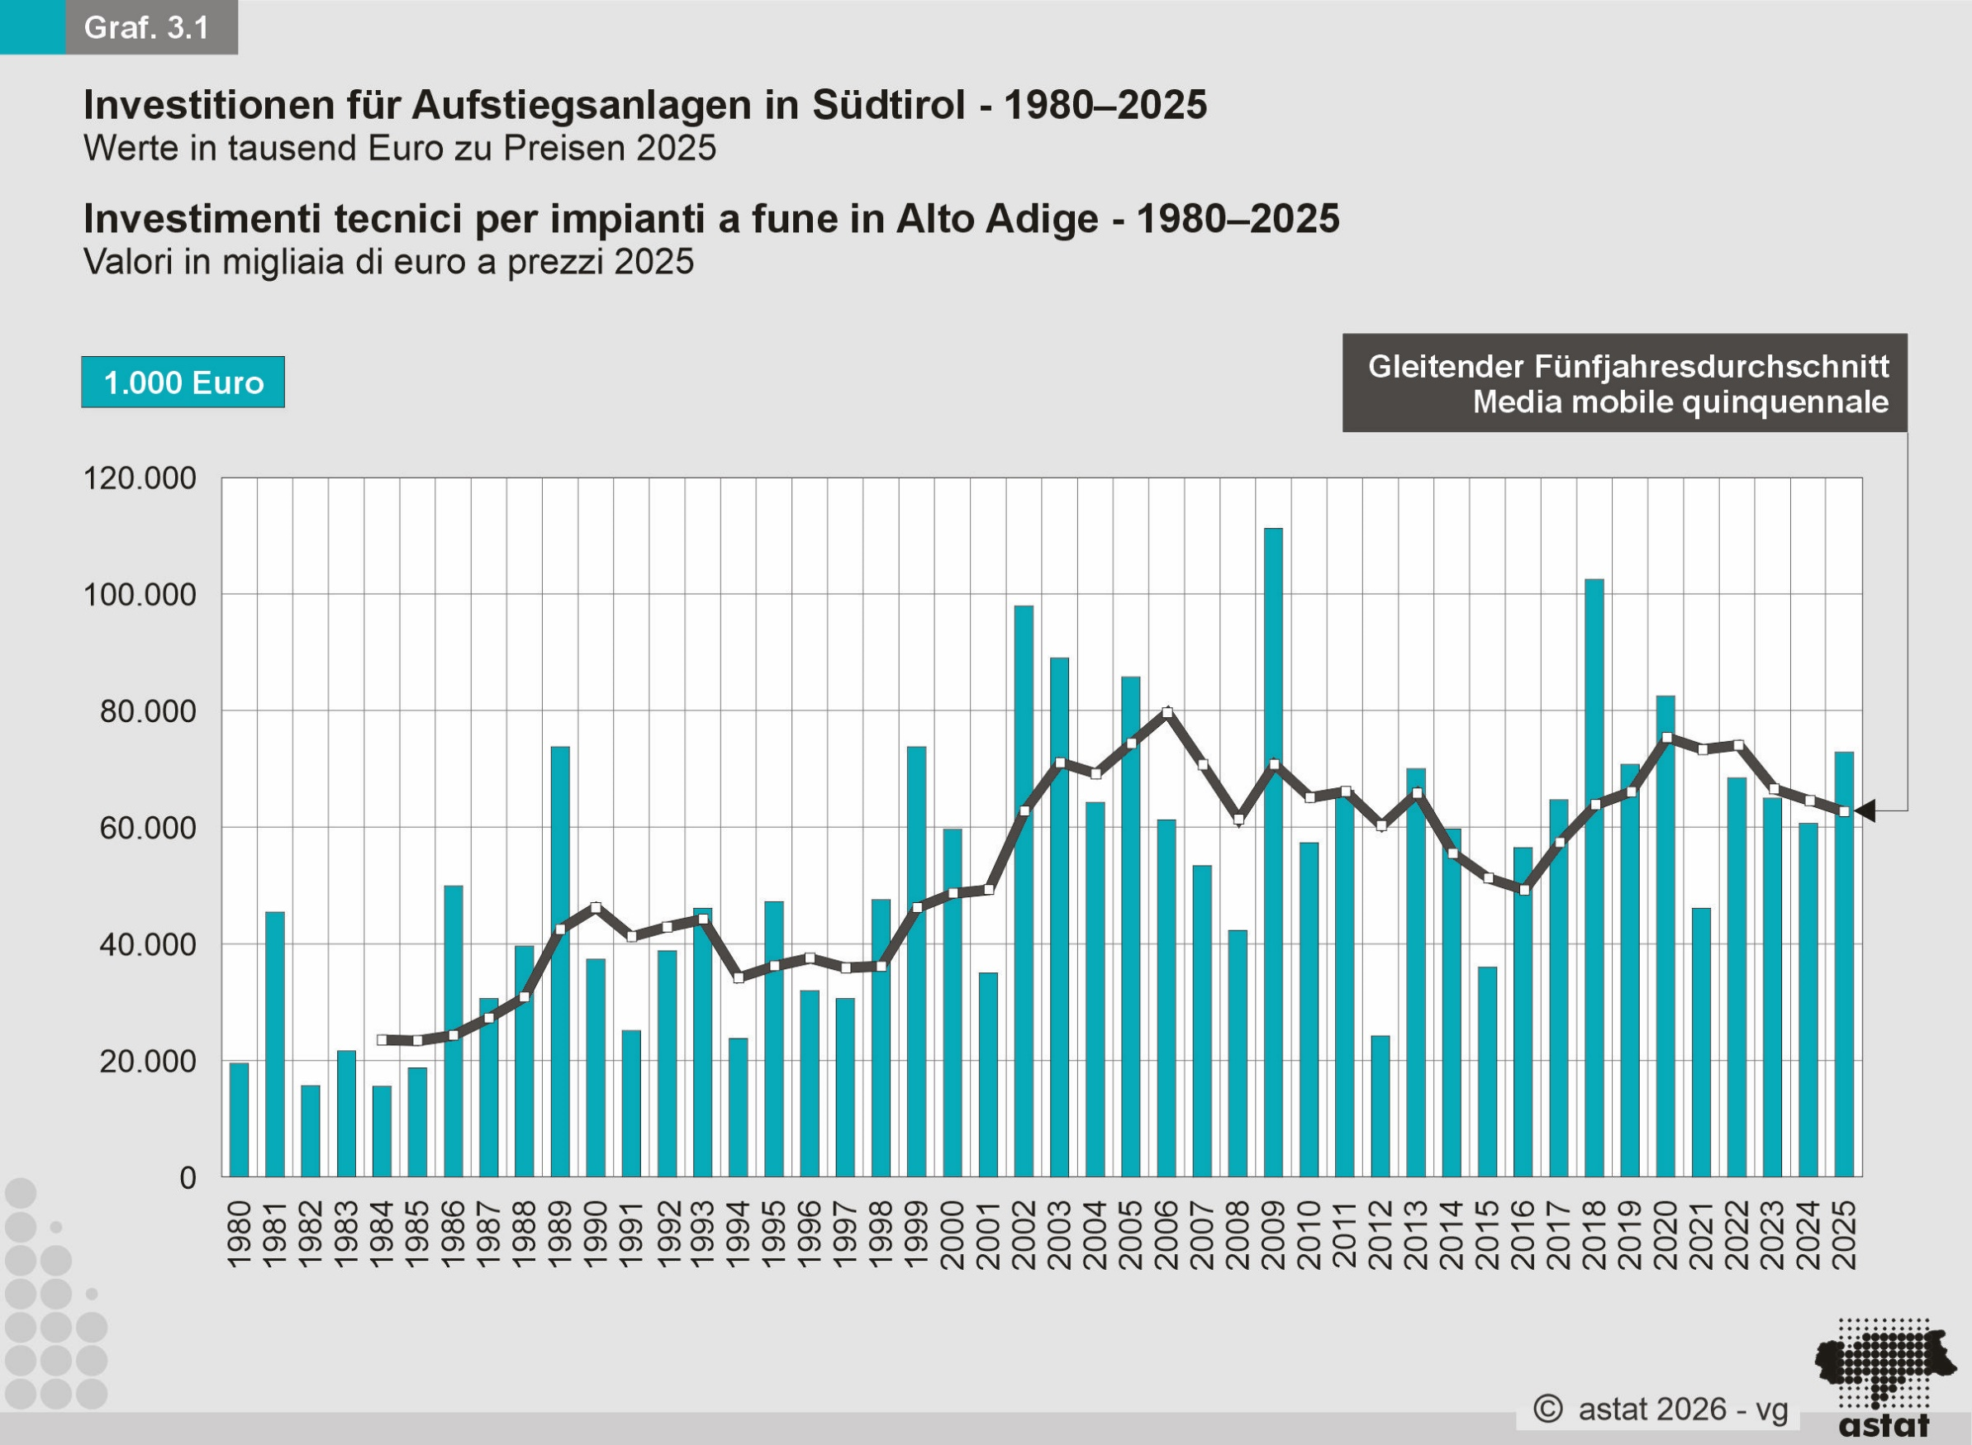
Inhaltsverzeichnis / Indice

Graf. 5.1
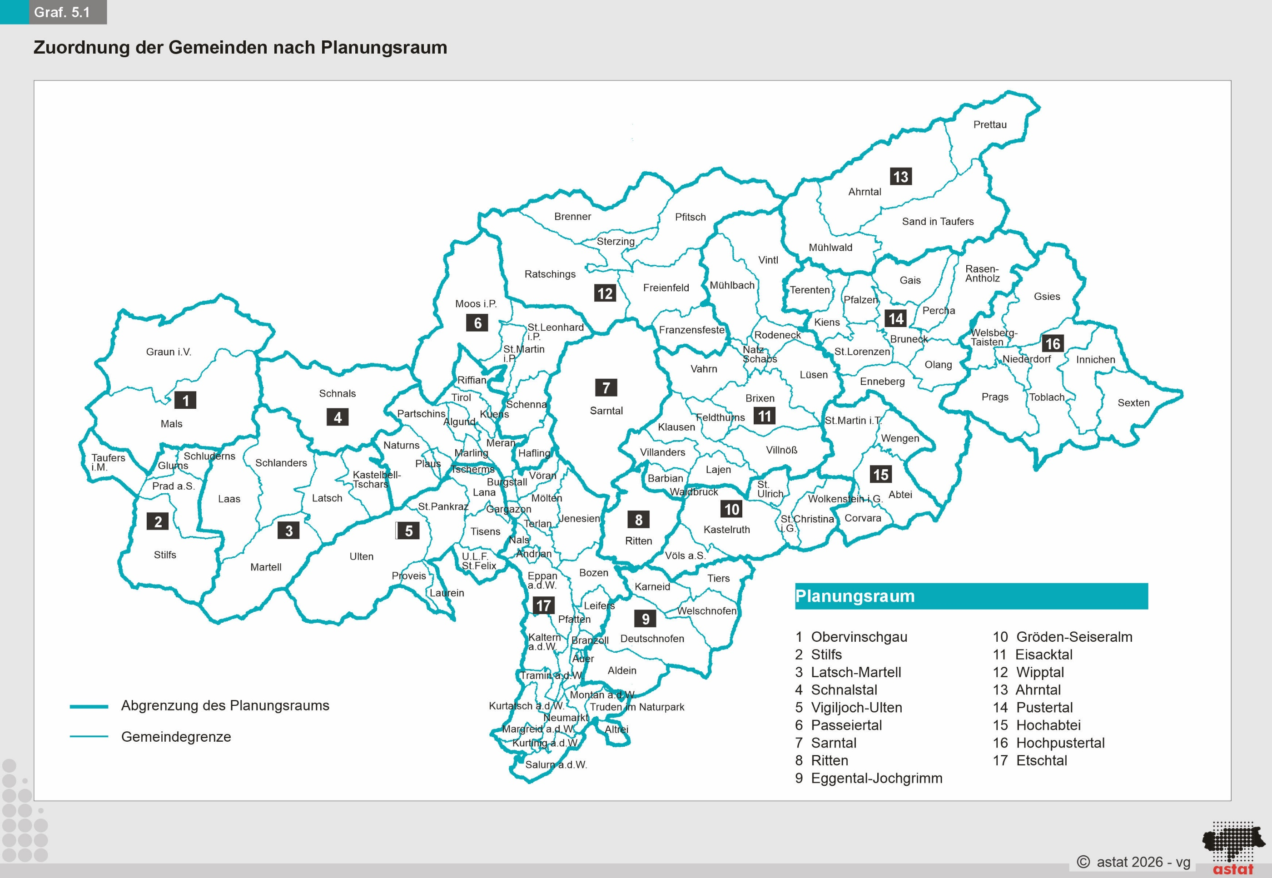
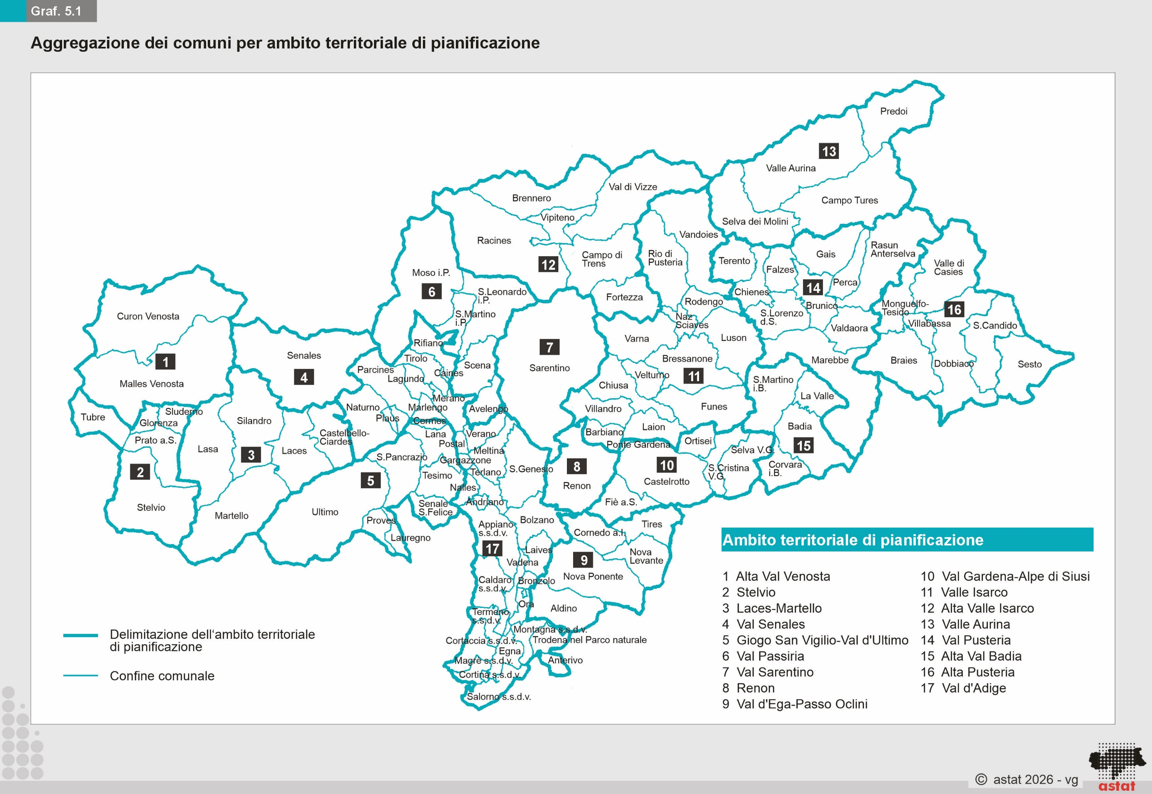
Inhaltsverzeichnis / Indice

